Registros del Reporte
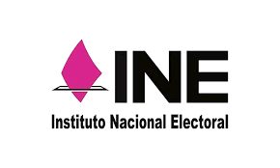 |  |  | INSTITUTO NACIONAL ELECTORAL JLE GUANAJUATO SISTEMA DE GESTIÓN DE LA CALIDAD |  |  |  |  |  |  |  |  | VERSIÓN: 6.6

 |  |  | REPORTE DE SEGUIMIENTO DE ACCIONES Y MEJORAS |  |  |  |  |  |  |  |  | FECHA DE EMISIÓN: AGOSTO 2022

FOLIO DE CEDULA DE NO CONFORMIDAD/PLAN DE CAMBIOS Y MEJORAS | ACCIONES | PROCESO | RESPONSABLE DE LA ACCIÓN | ORIGEN (FUENTES) | HERRAMIENTAS DE ANALISIS | FECHA DE DETECCIÓN | FECHA DE CUMPLIMIENTO | FECHA DE CIERRE | EFICACIA DE LAS ACCIONES TOMADAS (REGISTRAR EVIDENCIA, INFORMACIÓN DOCUMENTADA, MUESTREO, REVISIÓN,ETC) | RESULTADO DE LA EFICACIA | ESTATUS | % AVANCE | REPROGRAMADO

INE DERFE Para uso exclusivo de las y los funcionarios de MAC y Vocalías del RFE

